查詢信用卡資訊流程
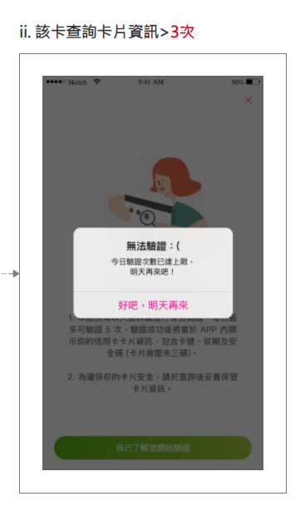
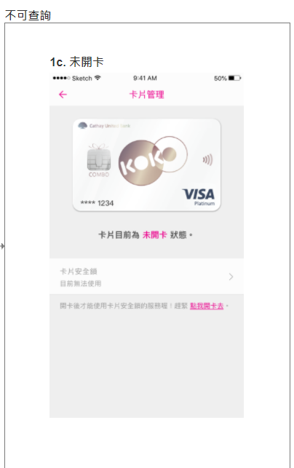
查詢信用卡資訊
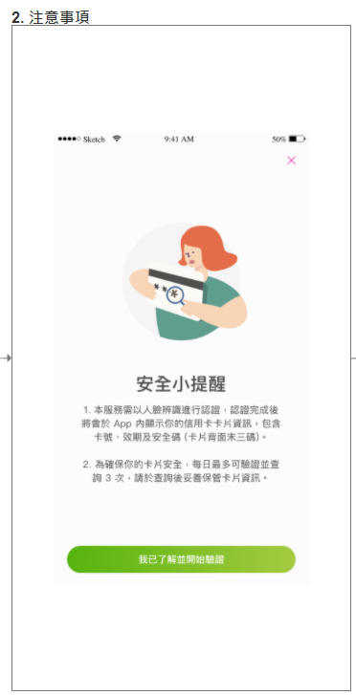

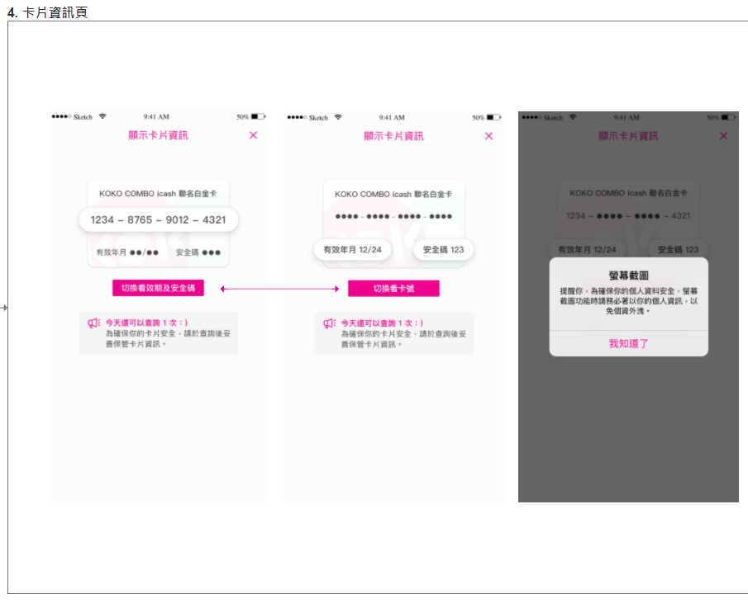
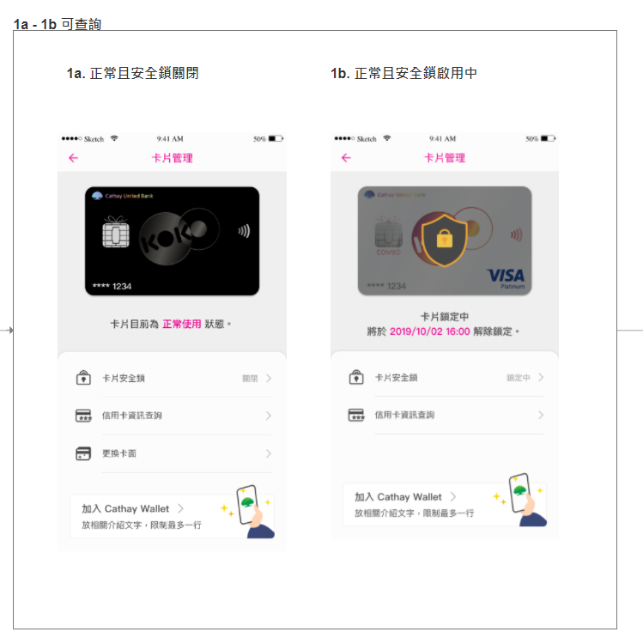
 | 0. 設定 > 卡片管理

測試案例心智圖
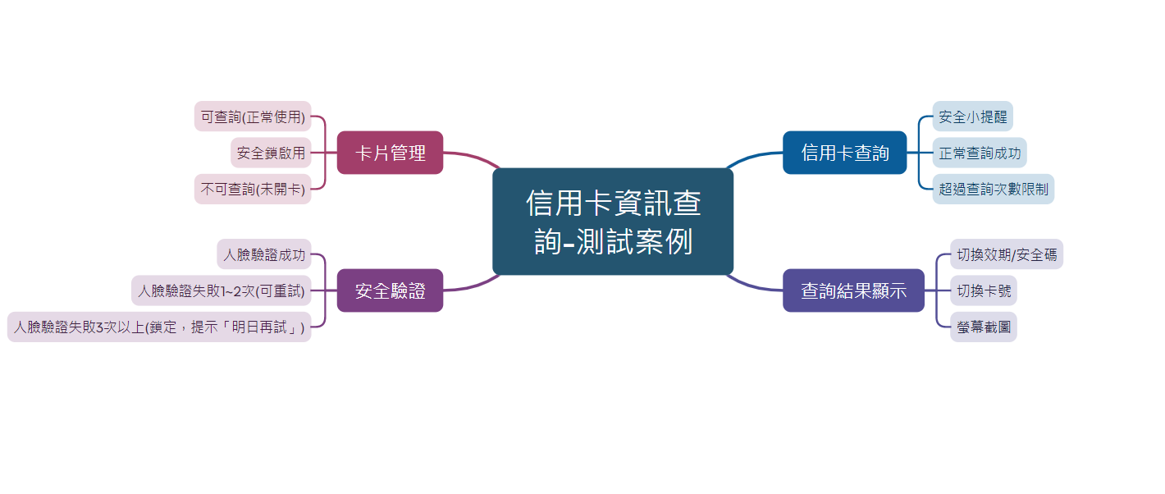
請參考"查詢信用卡資訊流程"，撰寫測試案例心智圖，並截圖在此頁

程式邏輯題目
Pre-condition
程式語言不限，建議使用Python
將專案上傳至Github並設為公開
程式邏輯題目如下，共三題

題目內容 | 預期結果
國泰補習班中，有五位學生期中考的成績分別為[53, 64, 75, 19, 92]，但是老師在輸入成績的時候看反了，把五位學生的成績改成了[35, 46, 57, 91, 29]，請用一個函數來將學生的成績修正。 | 輸入: [35, 46, 57, 91, 29] 輸出: [53, 64, 75, 19, 92] | 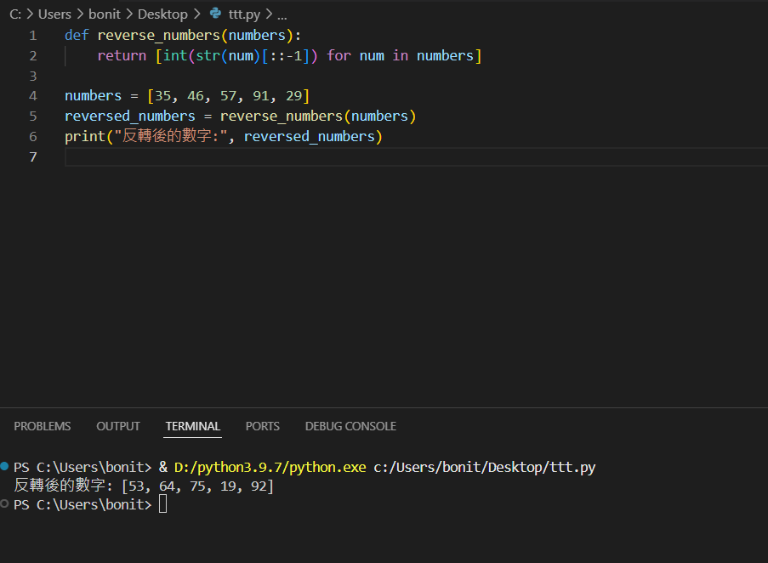
國泰銀行要慶祝六十周年，需要買字母貼紙來布置活動空間，文字為"Hello welcome to Cathay 60th year anniversary"，請寫一個程式計算每個字母(大小寫視為同個字母)出現次數 | 輸出： 0 1 6 1 A 4 C 2 E 5 H 3 ....(繼續印下去) | 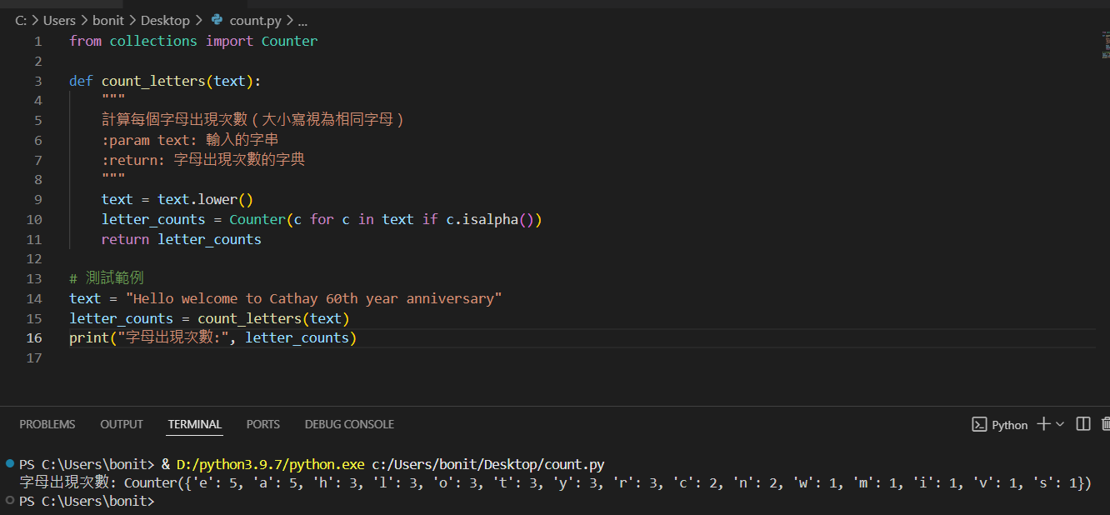
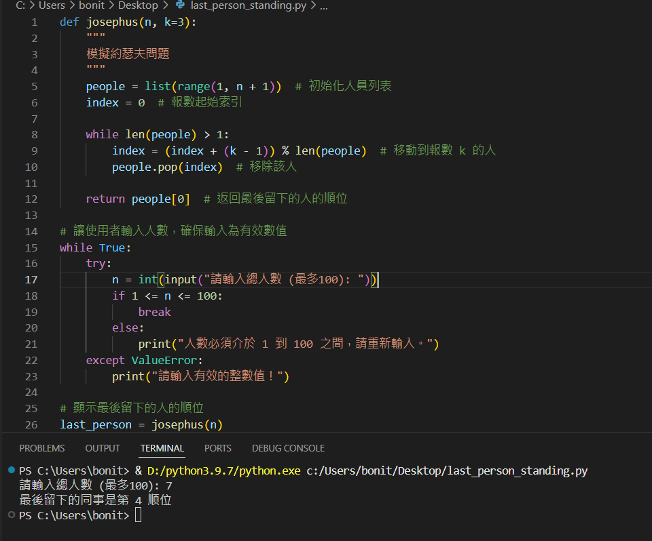
QA部門今天舉辦團康活動，有n個人圍成一圈，順序排號。從第一個人開始報數（從1到3報數），凡報到3的人退出圈子。 請利用一段程式計算出，最後留下的那位同事，是所有同事裡面的第幾順位? | 輸入：n值(0-100) 輸出：第幾順位

自動化測試
Pre-condition
程式語言不限，建議使用Python
將專案上傳至Github並設為公開
測試框架請使用Appium/Selenium
自動化測試題目如下，共一題，步驟拆分如下

題目內容 | 預期結果 | 評分重點
1. 使用Chrome App到國泰世華銀行官網(https://www.cathaybk.com.tw/cathaybk/)並將畫面截圖。 | 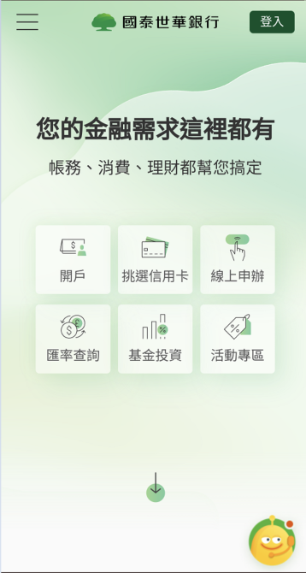 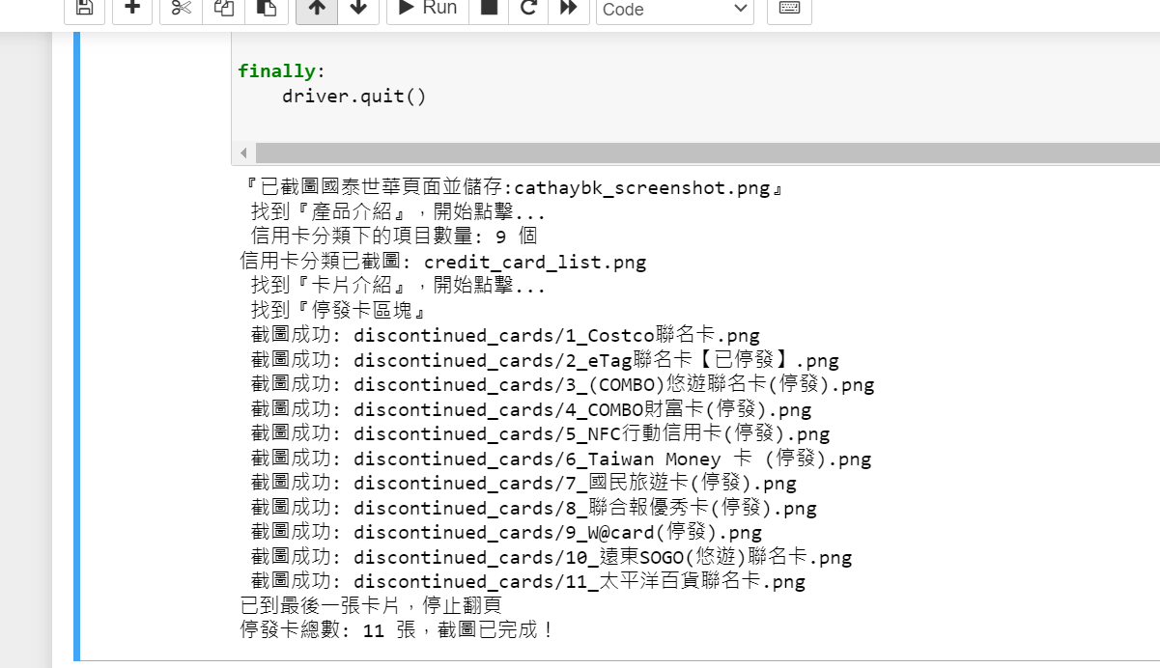 開啟網頁，並截圖 | 1. 截圖功能 2. 等待元素方式
2. 點選左上角選單，進入 個人金融 > 產品介紹 > 信用卡列表，需計算有幾個項目並將畫面截圖。 | 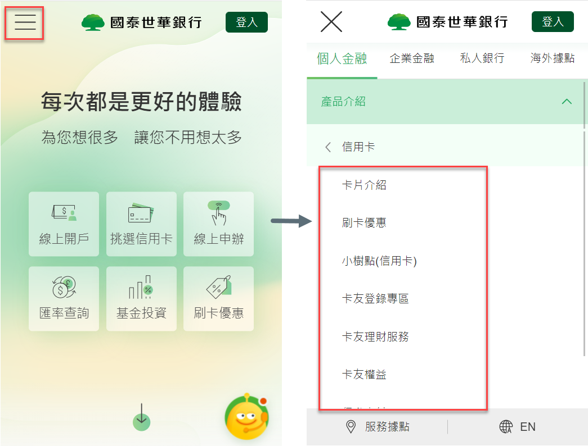 1. 進入信用卡列表選單後截圖 2. 計算有幾項目在信用卡選單下面 | 1. 元素查詢方式
3. 產品介紹 > 信用卡 > 卡片介紹 > 計算頁面上所有(停發)信用卡數量並截圖 | 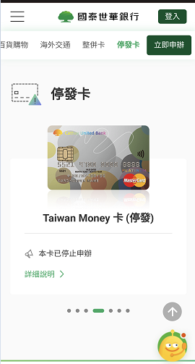 1. 進入信用卡列表選單後計算(停發)信用卡數量並截圖 2. 比對計算(停發)信用卡數量與截圖數量相同 | 1. 元素查找方式 2. 截圖數量計算
 |  | Overall: 1. Coding style 2. Error handling 3. 是否有考慮跨平台支援 4. Logging

